Лист1
ЗАДВИЖКА ДВЕРНАЯ № 1 С ПРОУШИНОЙ ПОД НАВЕСНОЙ ЗАМОК
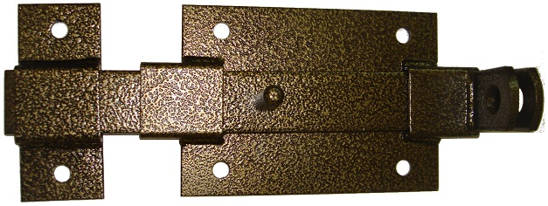

Задвижка дверная №1 300мм с проушиной под навесной замок
Цвет | Артикул | Цена-1 | Цена-2 | Цена-3 | кол-во в упак | Описание:
Черный глянец №1-300 | А0001 | 0.00р. | 0.00р. | 0.00р. | 10 | Задвижка дверная накладная , для гаражных ворот, или входных дверей на заборах . Так же используется для складских помещений и на производстве
Антик медь №1-300 | А0003 | 254.80р. | 247.16р. | 242.06р. | 10
Общий размер изделия:
Ширина |  | 120 мм.
Длина |  | 300 мм.
Толщина ригеля |  | 6 мм
Толщина основания |  | 3 мм.

